Hoja1

BOLSA PARA EMBALAR CADAVERES
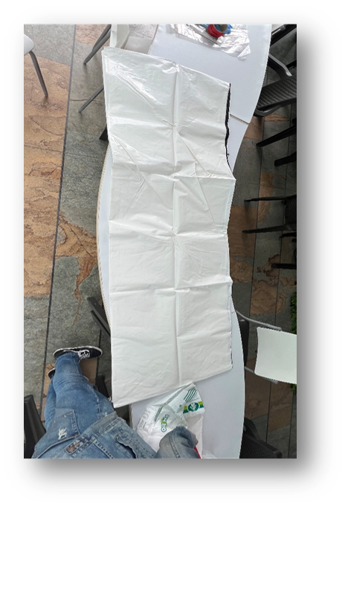
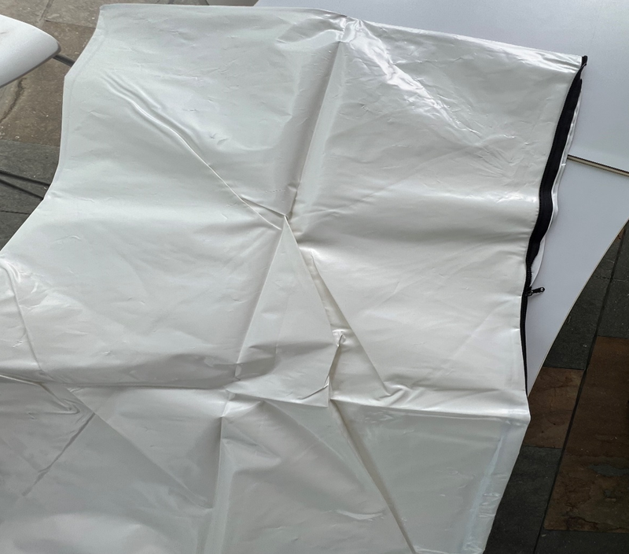

TRAJE DE SEGURIDAD

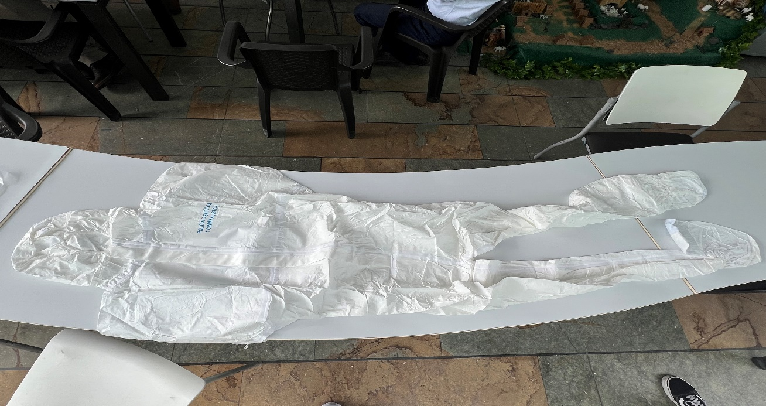

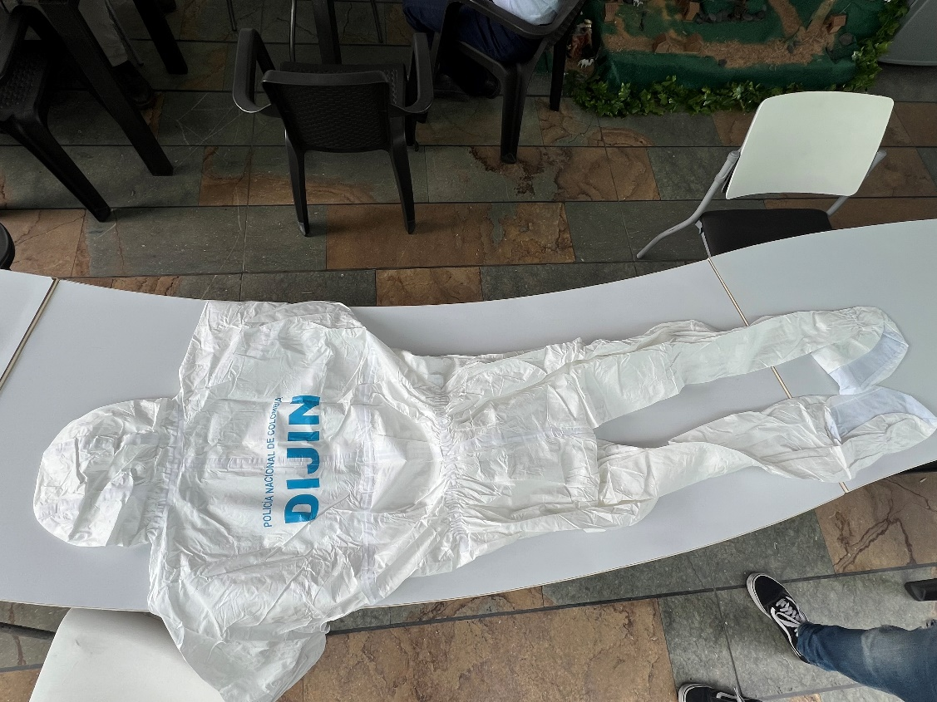

BOLSA PLÁSTICA ROJA
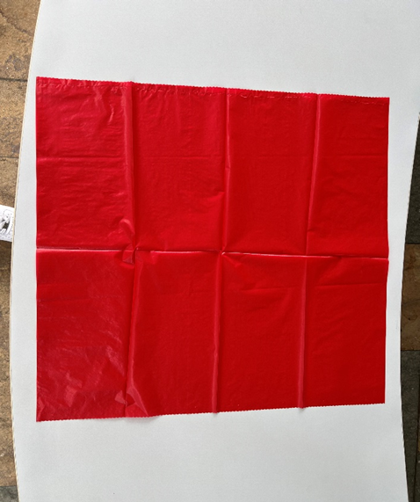

BOLSA EN POLIETILENO TRANSPARENTE

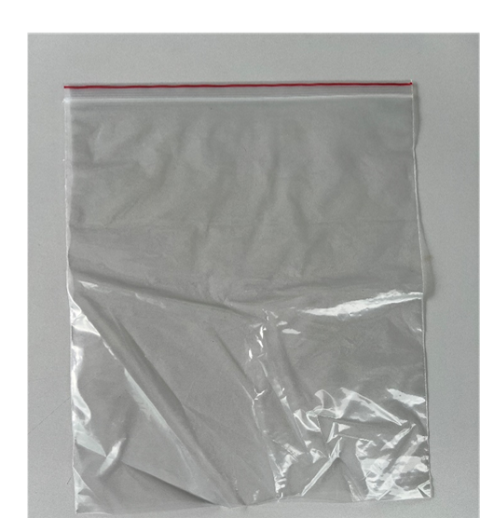

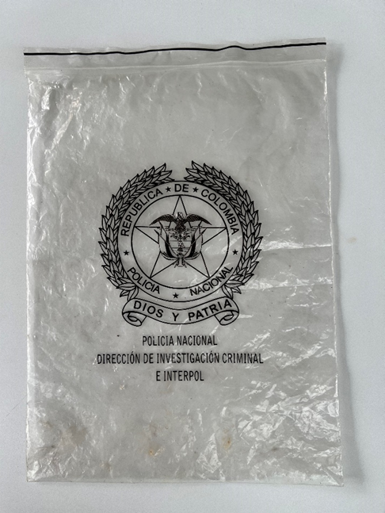

CINTA ADHESIVA COLOR ROJO
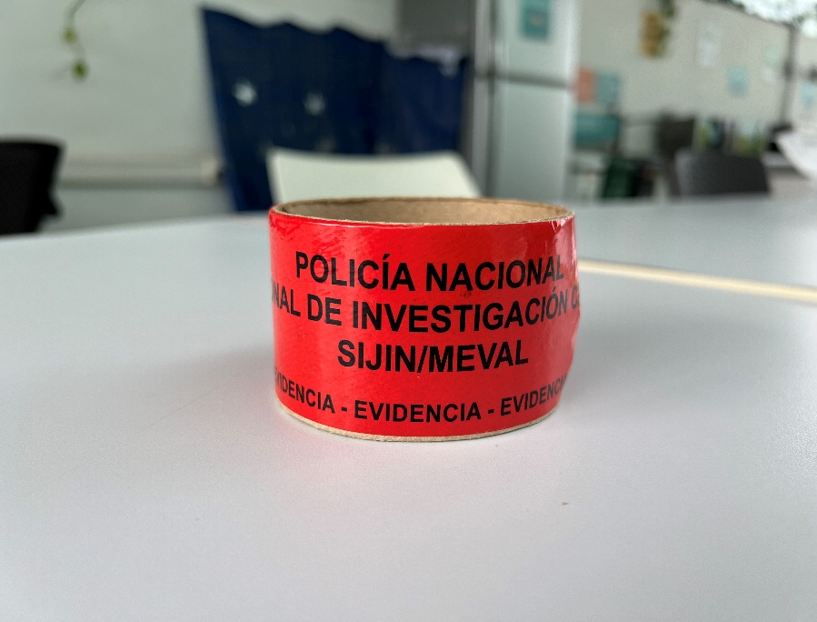

JUEGO DE NUMERADORES
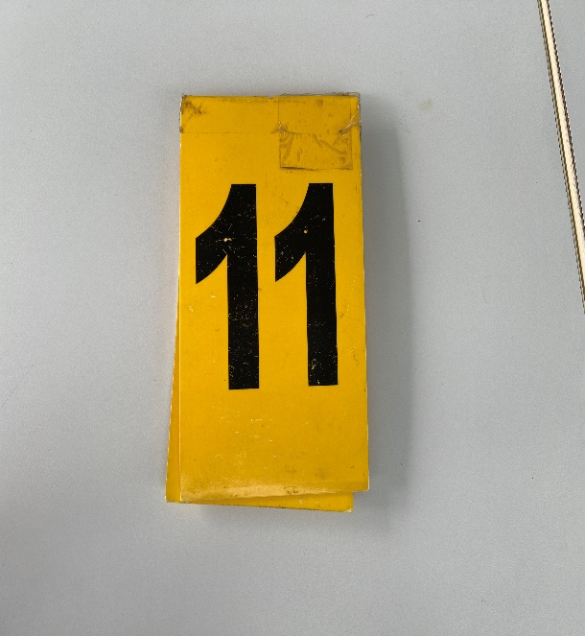

GUANTE DE NITRILO
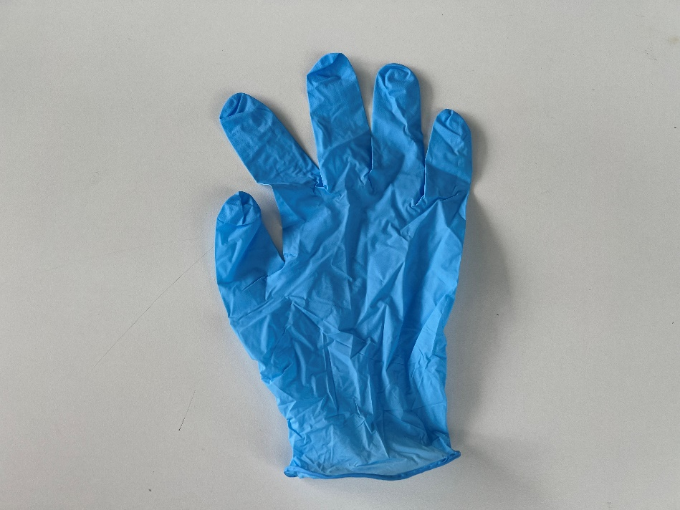

TESTIGO MÉTRICO
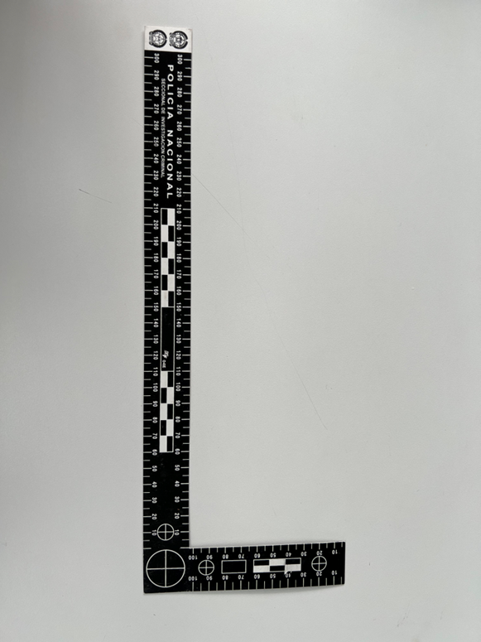
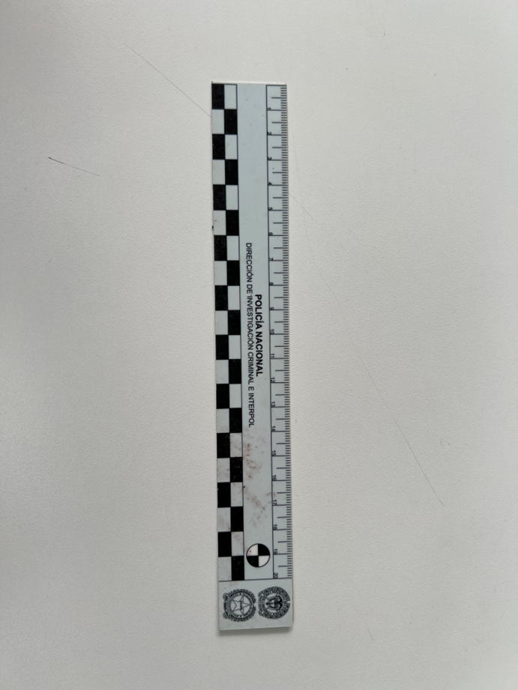

SOLUCIÓN ESTERIL / HISOPO
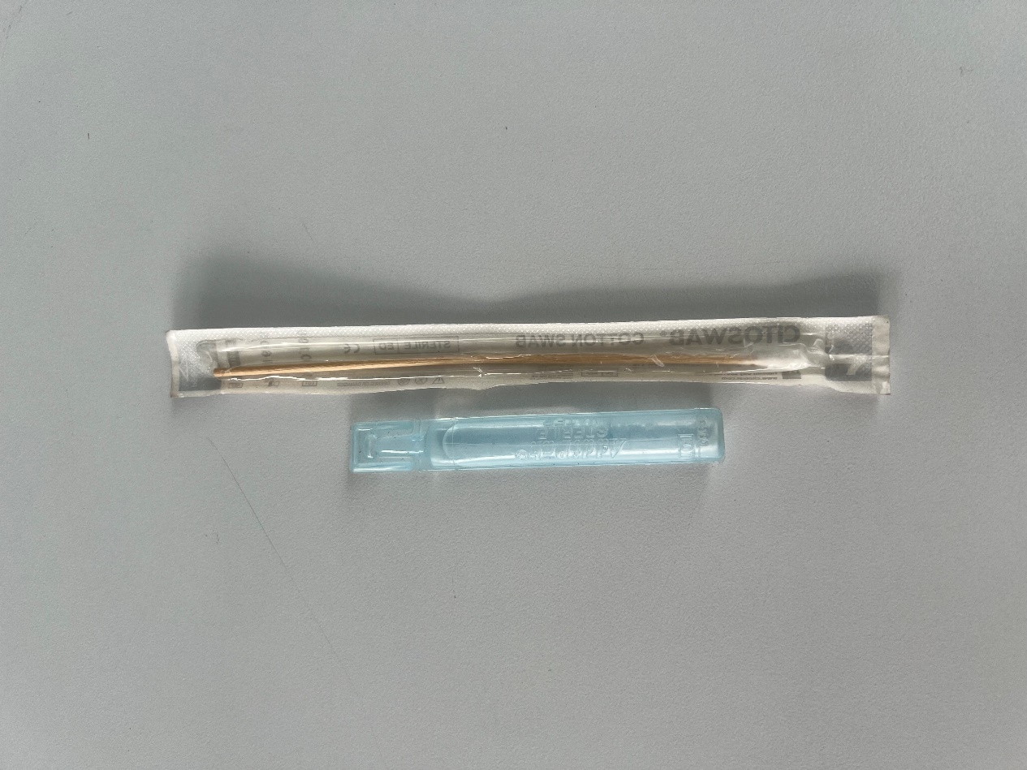

TUBO DE ENSAYO
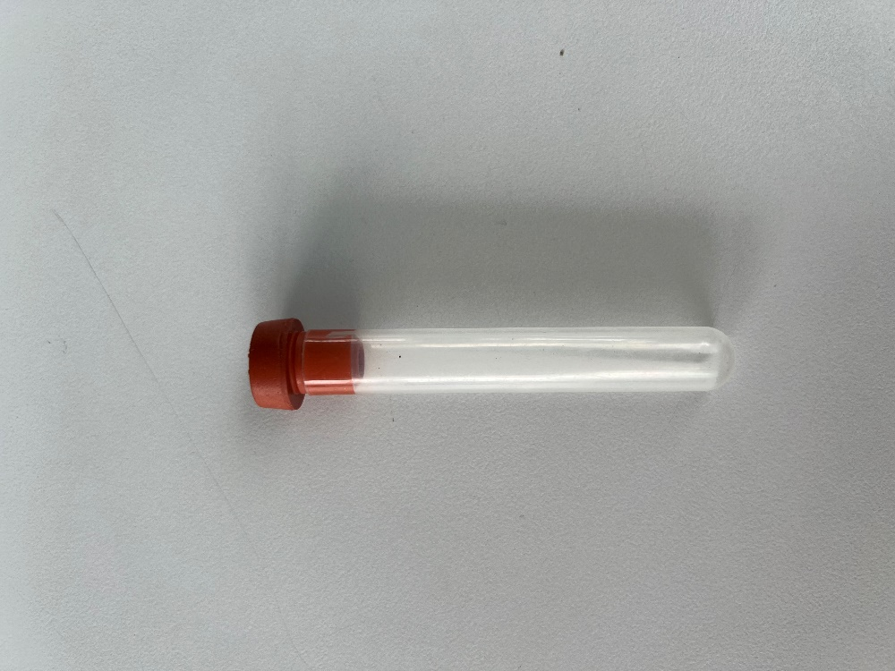

BOLSA DE PAPEL
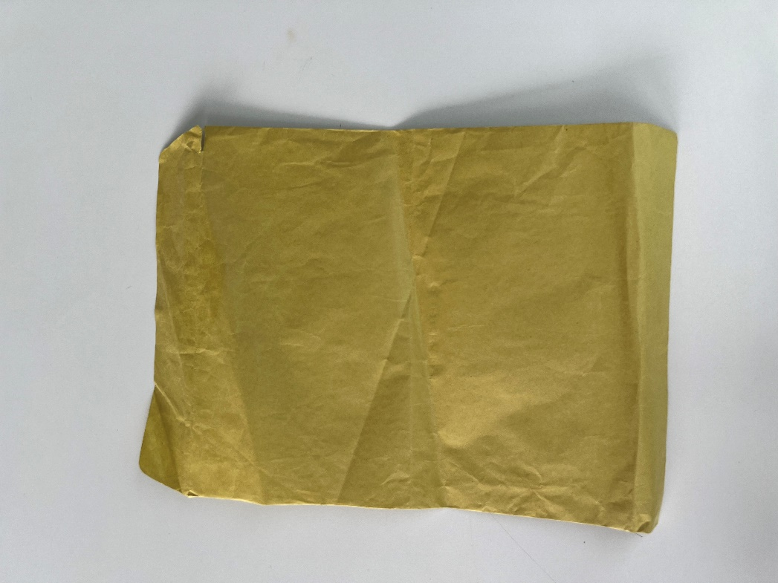

AMARRADERA PLÁSTICA

